2.1.ログイン画面
2.1.ログイン画面
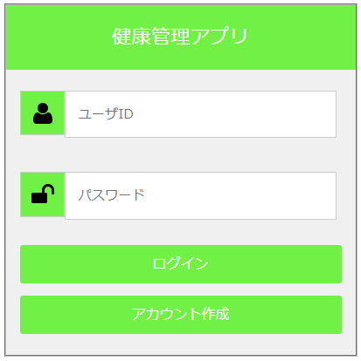

2.1.1.画面レイアウト

2.1.2.処理詳細

2.1.3.DB処理

2.1.4.備考

